상품제안서
상클레르 75초경량카본자동우산 | 상품코드: S07749

 |  |  |  |  |  |  | 02-713-8555 | www.synergygift.co.kr
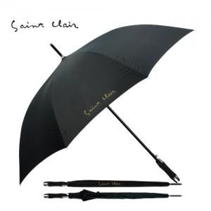 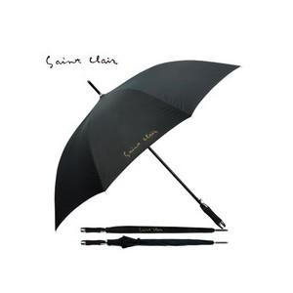

【상세/제작정보】

【인쇄/포장옵션】 | 실크 / 포장지포장

【공급단가】 | 수량 | 50~ | 100~ | 500~ | 1,000~ | 2,000~
*VAT별도 | 단가 | 33,770원 | 31,850원 | 30,620원 | 29,400원 | 28,660원

【상품 URL】 | https://www.synergygift.co.kr:443/src/goods_detail.php?gdno=6661

